Камери
Id | 1 | 2 | 3 | 4 | 5 | 6 | 7
Марка | Nikon | Canon | Sony | Canon | Panasonic
Модель | D5300 Kit | PowerShot SX620 HS | Alpha ILCE-6000 Kit | EOS M50 Mark II | LUMIX DMC-TZ100
Глибина зображення | CMOS | BSI | CMOS | CMOS | BSI
Тип | Дзеркальна | Компактна | Дзеркальна | Компактна | Компактна
Матриця | 23.5*15.6 мм | 22.3 x 14.9 мм | 23.5*15.6 мм | 22*15 мм | 22.3 x 14.9 мм
Роздільна здатність | 45 Mpx | 9 Mpx | 60 Mpx | 40 Mpx | 20 Mpx
Відео | 3K | FullHD | 4K | 4K | FullHD
Експокорекція | 5EV з кроком 1/3 | 2EV з кроком 1/5 | 4EV з кроком 1/2 | 5 EV з кроком 1/3 | 2EV з кроком 1/5
Ширина.мм | 125 | 116 | 125 | 116 | 120
Висота.мм | 98 | 88 | 90 | 88 | 180
Глибина.мм | 76 | 58.7 | 80 | 58 | 60
Маса.г | 530 | 270 | 610 | 130 | 200
Будній.грн | 250 | 200 | 250 | 220 | 200
Вихідний.грн | 350 | 300 | 350 | 320 | 300
Тиждень.грн | 1800 | 1500 | 1800 | 1600 | 1500
Місяць.грн | 7200 | 6800 | 7200 | 6900 | 6800
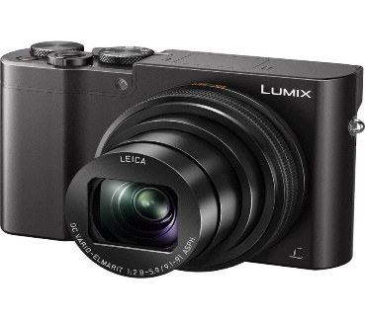
В наявності | Так | Так | Так | Ні | Так
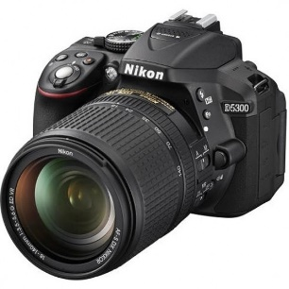
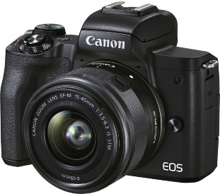
Фото

